상품제안서
[액센] 7in1 멀티허브 MH10 C타입 USB3.0 | 상품코드: F31173

 |  |  |  |  |  |  | 02-412-0044 | www.easy1.co.kr
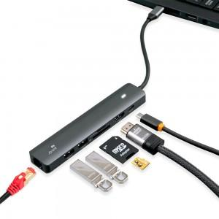

【상세/제작정보】 | <p>1박스 입수 수량 - 60개</p><p>60개 미만 주문시,</p><p>레이저인쇄 통합 50,000원</p><p>칼라인쇄 통합 70,000원​&nbsp;</p>

【인쇄/포장옵션】 | 레이저, 풀칼라 / 포장지포장

【공급단가】 | 수량 | 30~ | 50~ | 100~ | 300~ | 500~
*VAT별도 | 단가 | 27,380원 | 26,920원 | 26,240원 | 25,780원 | 25,090원

【상품 URL】 | http://www.easy1.co.kr/src/goods_detail.php?gdno=31173

